LSP
Logická CMOS hradla a jejich vlastnosti. | Unipolárními transistory, NMOS spíná na logickou '1' a PMOS na logickou '0' využívají vodivý kanál na bázi minoritních nosičů elektrody - source, gate, drain používají se enhancement CMOS oproti depletion pří návrhu počítat s časovým zpožděním hradel
Minimalizace log. funkcí v Karnaughových mapách | při jakémkoliv pohybu v ní o jedno políčko svisle nebo vodorovně se změní pouze jediná vstupní proměnná SoP (AND implikanty = mintermy) - hledáme skupinu {1,X}, jejiž velikost je mocnina 2 PoS (OR implikant = maxtermy) - hledáme skupinu {0,X}, musíme vstupy invertovat
Logická krychle | U KM tří proměnných jde o třírozměrnou krychli, tři sousední vrcholy. Z toho vyplývá i spojení přes pravý konec řádku k jeho levému začátku, či ve sloupci seshora dolů.
Grayův kód | Vždy se mění jenom jeden bit. Využívá se v minimalizaci logických funkcí, ve snímačích pozice a přenosech informace, například ke korekci chyb v digitální televizi.
skupinová minimalizace | Neoptimalizujeme přes jednu funkci, ale bereme v úvahu minimální řešení celku. př.: Demux 1:16 si sestavíme z 5 obvodů Demux 1:4
Hazardy v kombinačních obvodech. | Zpoždění logických hradel, propagation time delay, způsobuje přechodové děje v obvodech. Jejich výstup může vytvářet signály, které mají různé doby šíření uvnitř zapojení, což někdy vyvolá dočasné nechtěné změny, a objeví se nežádoucí pulz glitch. Pokud ho logická funkce generuje, pak říkáme, že má hazard.
Uplatnění De Morganova teorému. | viz lgr
Shannonova expanze, výhody, omezení. | U větších KM dělíme podle zvolené proměnné tak dlouho, dokud se nedostaneme na rozměr 4x4, tedy na KM logické funkce 4 proměnných. F(x1,x2,x3,x4,s) = not s⋅F(x1,x2,x3,x4) + s⋅F(x1,x2,x3,x4) implementace - s může fungovat jako přepínáč u multiplexoru
BDD (Binary Decision Diagram) a aplikace Shannonovy expanze ke konstrukci | Binary Decision Diagram je způsob reprezentace přepínací funkce. Jedná se o datovou strukturu, která se používá k reprezentaci logické funkce a může být reprezentována jako komprimovaná forma množin nebo relací. SE: F(x1,x2,x3,x4,s) = not s⋅F(x1,x2,x3,x4) + s⋅F(x1,x2,x3,x4) node s has two child nodes - high (s = 1) and low (s = 0) Vertices represent decision nodes (i.e. multiplexers) controlled by variables leaves are constants “0” and “1”
dekodér 1 z N | M vstupů adresy a až N výstupů, kde se N=2^M Dv2 verze One Hot - každý z jeho N výstupů nabývá '1' pouze pro jedinou hodnotu vstupů. One Cold - každý z jeho N výstupů bude v '0' pouze pro jedinou hodnotu vstupů.
enkodér | vstup 1 na pozici n -> binarní číslo n
demultiplexor | pošle vstupní data na jeden z 4 výstupů. (1 to 4) Může také na každý výstup poslat jeden bit. Který výstup je aktivovaný vybírá přepínač
multiplexor | Pošle jeden ze 4 vstupů na výstup. (4 to 1) Který vstup je aktivovaný vybírá přepínač
Half adder | S = x XOR y Cout = x AND y
Full adder, odečítání | Máme 2 half addery A, B vstup A: x,y vstup B: Cin, A.S výstup: B.S, A.Cout OR B.Cout odečítání => negace jednoho vstupu a Cin na 1 (2's complement) alternativně jiné zapojení full adderu se dvěma NOT gate navíc
Čítače a typy jejich spojování do ripple-kaskád a se synchronními přenosy. | Ripple Carry Adder - klasika Cout1 = Cin2 Carry Select Adder - spočítáme obě možnosti Cin=0 / Cin=1, nakonci použijeme tu co potřebujeme (MUX) Carry Lookahead Adder - full adder => Cin_i = G + P⋅Cout_i-1 P = x XOR y G = x AND y Cin_0 = G_0 + P_0⋅Cout_-1 (input carry) Cin_1 = G_1 + P_1⋅Cout_0 = G_1 + P_1⋅(G_0 + P_0⋅Cout_-1) Výstup CLA: S_0 = P_0 XOR C_0, S_1 = P_1 XOR C_1, ... V FPGA se používají pomalé RCA sčítačky: - lineární uspořádání RCA se snadno propojuje, mají nejnižší odběr energie ze všech možných sčítaček, obvod se zrychlí vhodným rozkladem na paralelní struktury
sčítačka +1 a -1 | nejnižší bit se vždy invertuje (+1, -1) +1 -> bit se invertuje, pomocí XOR, pokud se všechny bity nižších řádů rovnají '1' (Si = xi XOR (AND all previous bits)) -1 -> testuje se naopak, zda dolní bity jsou všechny v '0' (Di = xi XOR (NOR all previous bits))
Převodníky mezi binárním a zrcadlový grayovým kódem | reflected binary code (RBC) = ordering of the binary numeral system such that two successive values differ in only one bit B2 = g2 B1 = B2 XOR g1 B0 = B1 XOR g0 g2 = B2 g1 = B2 XOR B1 g0 = B1 XOR B0
RS (RS-Latch) z NAND a NOR, jejich chování a za jakých podmínek u nich mluvíme o zakázaných stavech. | podle Šusty latch = chyba obvod NAND a NOR latch R = 0, S = 0 -> pamatuje R = 1, S = 0 -> 0 R = 0, S = 1 -> 1 R = 1, S = 1 -> zakázaný stav, NOR -> oboje na 0, NAND -> oboje na 1 Zakázaný stav vznikne až přidáním omezující podmínky QN = not Q. Vůči ní bude zakázaný, ale pouze v ustáleném stavu. Zakázaný stav je především pracovním stavem RS latch, ten by se bez něho ani neklopil.
Synchronní klopné obvody DFF | závisí také na hodinách, více obvodových návrhů, může mít podobný návrh jako d-latch
Primary-Replica (zastarale (ale preferovaně hehe) Master-Slave) | vytvořený ze dvou d-latchů implementuje synchronní DFF D-latche mají enable řízen hodinami, inverzně jeden ke druhému může dojít k metastabilitě výhoda zapojení: výstup DFF nemá hazardy
Metastabilita DFF. Vysvětlení příčin, jak a kdy lze odstranit. | Kdykoli vstupní signál D nesplňuje setup time a hold time daného D flip-flopu, může dojít k metastabilitě. Riziko metastability vyplývá ze samotného principu smyčky a nelze ho odstranit, jen mu předejít dodržením dob. Teoreticky se budou překlápět věčně, prakticky ne, za nějaký čas se ustálí buď na '0' a '1', či '1' a '0' díky obvodovým drobným nesymetriím. FPGA mohou různým zpožděním na vnitřních cestách generovat hazardy, a RS latch na ně zareaguje náhodnými změnami svých výstupů a svého zpoždění při metastabilitě. Odstranit: NESMÍME logickými elementy vytvořit LATCH !
Příkaz process ve VHDL | Process consists of sensitivity list, declarative part, sequential statements The code inside the process statement is executed sequentially
Popis obvodů DFF ve VHDL procesu | Library IEEE; USE IEEE.Std_logic_1164.all; entity RisingEdge_DFF is port( Q : out std_logic; Clk :in std_logic; D, reset :in std_logic ); end RisingEdge_DFF; architecture Behavioral of RisingEdge_DFF is begin process(Clk) begin if reset = '1' then Q <= '0'; elsif rising_edge(Clk) then Q <= D; end if; end process; end Behavioral;
rozdíl mezi chování blocking := a non-blocking příkazů <= | Blocking - používá se s variables a nabývá hodnoty okamžitě. Sekvenční programování uvnitř proces bloků Non-blocking - používá se se signály (vodiče) mimo procesy nebo v procesech. Nabývá hodnoty v dalším "cyklu". Nelze napsat na stejnou úroveň dvě non-blocking přiřazení. Vykoná se pouze poslední.
VHDL funkce a procedury | Sekvenční kódy částí obvodů k lokálnímu užití Both procedures and functions written in VHDL must have a body and may have declarations. Procedures perform sequential computations and return valueS in global objects or by STORING values into formal parameters. Functions perform sequential computations and return a value as the value of the function. Functions do NOT change their formal parameters and return only ONE value.
Konečný automat typu Moore. Jejich definice, popisy pomocí grafu přechodů, tabulky přechodů a stavové tabulky přechodů (jiný název matice přechodů). Návrh automatu a jeho popis ve VHDL. | výstup je funkce pouze aktuálního stavu (výstupní funkce: Q → O) je synchronizovaný s hodinami při změně vstupu se výstup změní při aktivní hraně v dalším cyklu + menší problémy s časováním (timing) - pomalejší odevzda na vstup (další aktivní hrana), více stavů a tedy i hardwary Moore je obecně jednodušší na použití než Mealy (v TALu pracujeme s Moore)
Konečný automat typu Mealy. Jejich definice, popisy pomocí grafu přechodů, tabulky přechodů a stavové tabulky přechodů (jiný název matice přechodů). Návrh automatu a jeho popis ve VHDL. | výstup je funkce vstupních symbolů a aktuálního stavu (výstupní funkce: Q×∑→ O) není synchronizovaný s hodinami při změně vstupu se výstup se změní typicky o jeden cyklus dříve + rychlá odevzda na vstup, méně stavů a tedy i hardwaru - můžou nastat problémy s časováním (timing) Moore je obecně jednodušší na použití než Mealy (v TALu pracujeme s Moore)
Minimalizace automatu Mealy na Moore a Moore na Mealy. Kdy lze? | K jakémukoli Mooreovu automatu existuje ekvivalentní Mealyho automat se stejným nebo menším počtem stavů. Ke každému Mealyho automatu, který má N stavů a rozpoznává X možných kombinací vstupů, existuje ekvivalentní Mooreův automat mající N*X stavů.
Řadiče a mikroprogrové řadiče. Vlastnosti a architektura. | jejich nejpravděpodobnější akcí je přejití do následujícího stavu po splnění dané podmínky generují řídicí signály jde o nejčastější typ automatu v obvodech
Posuvné registry a posuvné registry s lineární zpětnou vazbou (LFSR), pouze hlavní principy jejich teoretického zázemí a vlastnosti. | Posuvné registry jsou sekvenční obvody, které přesouvají bity v jednom směru (doprava nebo doleva) na každý hodinový takt. Implementovány pomocí D-flip-flopů Lze použít pro dočasné ukládání dat, sériovou komunikaci a paralelní komunikaci (SISO, PISO, SIPO) nebo zpoždění signálů. LFSR je speciální typ posuvného registru, který používá lineární zpětnou vazbu pro generování pseudonáhodných čísel. V každém kroku se posune obsah registru o jeden bit a nový bit se získá aplikací (nejčastěji) XOR na specifické bity v registru
Násobení frekvencí fázovými závěsy (Phase-Locked Loop) | PLL pochází z Phase-locked Loop. Obvod na tvorbu požadovaných frekvencí odvozených od základních hodin. Krystaly užívané v oscilátorech lze totiž vyrobit jen do kmitočtů desítek MHz a vyšší frekvence se tvoří na PLL. Rekonstruují se jim například hodiny z přenášených dat po sériových linkách, tzv. clock recovery, a existují i analogové PLL k frekvenční demodulaci. | 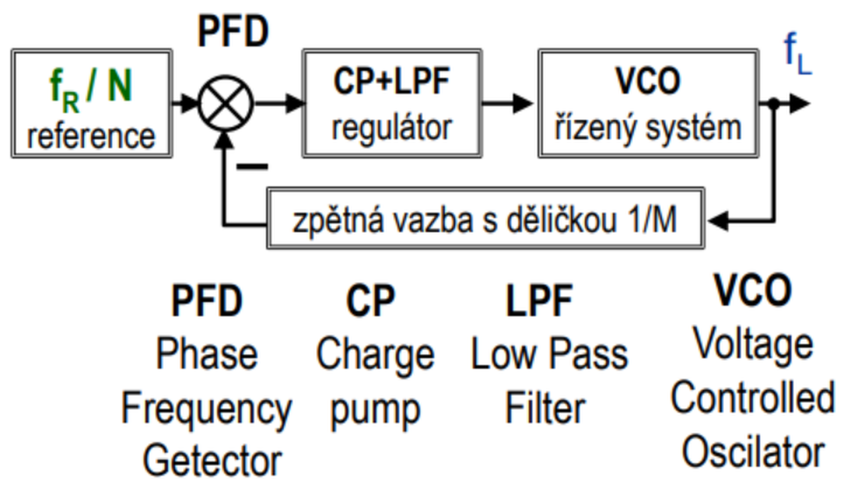 | 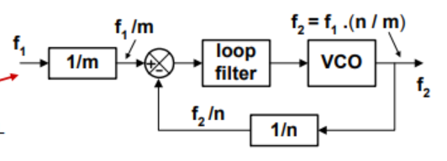
Správné ošetření vstupů, plovoucí vstupy, Chránění výstupů s indukčních zátěží a výkonovou zátěží. | Plovoucí vstupy jsou takové vstupy, které nejsou připojeny k žádnému definovanému potenciálu (napětí). Mohou vést k náhodnému přepínání a nesprávnému chování obvodu. Pro eliminaci plovoucích vstupů se používají pull-up nebo pull-down rezistory. Indukční zátěže (např. motory, relé) při vypnutí vytvářejí zpětné napěťové špičky (indukované napětí), které mohou poškodit výstupní obvody. K ochraně proti těmto špičkám se používají diody (tzv. flyback diody), které jsou připojeny paralelně k indukční zátěži. Tyto diody odvádějí indukované napětí zpět do obvodu a chrání tak výstupní tranzistory. Při spínání výkonových zátěží (např. topné těleso, velké lampy) dochází k proudovým špičkám a tepelnému namáhání výstupních prvků. Pro ochranu se používají prvky jako jsou ochranné diody, které omezují proudové špičky a přehřívání. (src ČedGPT)
pomalé náběžné hrany | Pomalé náběžné hrany signálů mohou způsobovat problémy jako např. nesprávné přepínání obvodů, zvýšený šum a zákmit. Pro zrychlení náběžných hran se používají Schmittovy triggery, které mají hysterézi a tím zajišťují čisté přepínání mezi logickými úrovněmi i při pomalých změnách napětí.
odstranění zákmitů tlačítek (debouncing) | Debouncing - kondenzátor (hardware), detekce neměnné hodnoty po více hodinových taktů (software)
Chování logického signálu na vodiči | Impedance a Odrazy Šíření signálu a zpoždění Šum a elektromagnetické rušení Kapacitance a indukce
Používané FPGA technologie a jejich vlastnosti. | Programovatelné logické obvody = programování hradel tj. vytvoření spojů mezi jednotlivými hradly. Mezi nejznámější druhy patří (C)PLD ((Complex) Programmable logic device) a dnes rozšířené obvody FPGA (tzv. hradlová pole). FPGA - Look-Up Table (místo realizování ze základních hradel, ukládají obvody FPGA pravdivostní tabulky)
Struktura SRAM paměti, paměti s jednopor- tovou a dvou portovou výběrovou logikou. | SRAM (Static Random-Access Memory) je druh paměti, která uchovává data ve statickém stavu, což znamená, že nepotřebuje pravidelný refresh jako DRAM (Dynamic Random-Access Memory). Vysoká rychlost a nízká latence, například v cache paměti procesorů. Každá paměťová buňka v SRAM se skládá z bistabilního klopného obvodu, typicky tvořeného šesti tranzistory. Dva páry přepínacích tranzistorů tvoří dva invertory, které jsou vzájemně propojené tak, aby udržovaly stabilní logickou "1" nebo "0". Další dva přepínací tranzistory slouží k připojení buňky na bitové linky během čtení nebo zápisu. Vybíráno podle dekóderů pro řádek a sloupec Dvouportová paměť má dva nezávislé porty, které mohou být použity současně pro čtení a/nebo zápis. Výhody: Umožňuje současné čtení a zápis rychlý přístup k datům z více zdrojů (např. v multi-core procesorech). Nevýhody: Větší plocha na čipu kvůli zdvojení výběrové logiky a bitových linek. Vyšší spotřeba energie.
Co omezuje pracovní frekvenci? | teplotní problémy a napájení hradel
Druhy zpoždění | inertial delay - Při něm vzniká nejen časový posun výstupu oproti vstupu, ale dojde i ke změně průběhu. Skrz hradla neprojdou kratší pulzy, které nestačily nabít či vybít kapacity, a tak se výstup nezměnil. transport delay - nemění průběh signálu, jen ho časově posune propagation time delay - doba, za kterou se signál dostane od odesílatele k přijímači.

PSR
# Rozvrhovací algoritmy pro systémy reálného času (online, offline, fixed-priority scheduling, EDF). Co je jejich vstupem a výstupem?
Offline scheduling | Statická schedule, clock-driven. Celý rozvrh je vypočítán "dopředu". Nevýhoda: další task => nutnost přepočítání celého rozvrhu
Task | task = (phi, T, C, D), kde phi - fáze tasku T - perioda opakování C - execution time D - relative deadline
Frame based scheduling | Statická schedule. Kombinace několik jobs do frame. Frame má konstantní velikost Výpočet pomocí maximálnímu průchodu grafem (flow)
Vstup schedulerů | Tasky, jejich priority, deadlines, execution time
Výstup schedulerů | Schedule (rozrvh tasku, tak jak poběží na procesoru)
Hard deadline | Musí být dodržena za všech okolností např. v letectví, v automobilech
Soft deadline | Někdy nemusí být dodržena např.: multimediální systémy
Hard real time system | Všechny DL jsou hard (letectví)
Soft real time system | Všechny DL jsou soft (multimedia)
Typy tasků v RT systémech | periodic, aperiodic, sporadic
Periodic task | Periodicky se opakůjící task. Dán periodou, execution time a relative deadline
Aperiodic task | Přijde asynchroně. Nemá deadline. Procesor ho zpracovává ve chvíli, kdy nepracuje na žádném periodickém
Sporadic task | Aperiodický, ale má deadline
RM scheduler | Rate monotonic scheduler je static priority scheduler, kde každý tásk ma prioritu danou jeho periodou. Platí čím menší perioda, tím větší priorita
DM scheduler | Největší prioritu má task, který má nejkratší deadline při release
EDF | Největší prioritu má task, který má v daný moment nejblíže deadline
# Jaké jsou možnost kombinování real-time a obyčej- ných úloh a co nám různé možnosti garantují a co naopak ne (např. background scheduling, total-bandwidth server (TBS), constant utilization server (CUS))?
Background scheduling | Plánování v pozadí je technika, která umožňuje provádět úlohy s nízkou prioritou nebo úlohy, které nepotřebují okamžitou odezvu, vedle real-time úloh. Real-time úlohy mají vysokou prioritu a garantovaný časový limit pro jejich dokončení, zatímco úlohy v pozadí mohou být vykonávány, když real-time úlohy nevyužívají prostředky systému. To umožňuje efektivní využití prostředků a zároveň splnění požadavků na real-time.
Total bandwidth server TBS | Server s celkovou propustností je technika, která slouží k omezování maximální propustnosti systému pro jednotlivé úlohy. Jednotlivé úlohy mají přidělenou část systémových prostředků, například procesorový čas nebo paměťový prostor. TBS zaručuje, že každá úloha obdrží předem definovaný podíl prostředků a umožňuje předvídatelné chování systému. To je užitečné pro real-time úlohy, které vyžadují zajištění určitého času odezvy.
Constant Utilization server CUS | Server s konstantním vytížením je technika, která zajišťuje konstantní vytížení systému, ať už jsou prováděny real-time nebo obyčejné úlohy. CUS se snaží využít co nejvíce dostupných prostředků a udržuje konstantní vytížení procesoru, aby minimalizoval proměnlivost odezvy systému. Tato technika je užitečná pro úlohy, které vyžadují vysoký výkon a nejsou příliš citlivé na odezvu.
# Bezpečnostně kritický software - popište proces vývoje bezpečnostně kritického software (fáze vývoje, způsoby zmírňování nepřiměřeného rizika, safety standardy). Co je to ”safety integrity level”(SIL)? Jak a kdy se určí? Jak se různý SIL projeví při vývoji a testování systému?
system safety x security | safety = ochrana okolí před systémem security = ochrana systému před okolím
system safety | ● The application of engineering and management principles, criteria, and techniques to achieve acceptable mishap risk, within the constraints of operational effectiveness and suitability, time, and cost, throughout all phases of the system life cycle. ● Systems safety is about mitigation of problems arising from application of non-matching concepts
Functional safety | Bezpečnost komponent systému, část celkové bezpečnosti systému, závisí na správném naprogramování / vyhotovení elementu, který je součástí celého systému (systém je tak bezpečný, jako jeho nejméně bezpečná komponenta) nebezpečné komponenty = safety-critical například pás v autě
SIL | SIL = Safety Integrity Level SIL1 - SIL4 SIL1 - 1 nebezpečné selhání systému za 10 let SIL4 - -||- za 1000 let standart na vyhodnocení celkové bezpečnosti systému -> nelze zjistit testováním (moc dlouhá doba)
Určení SIL | 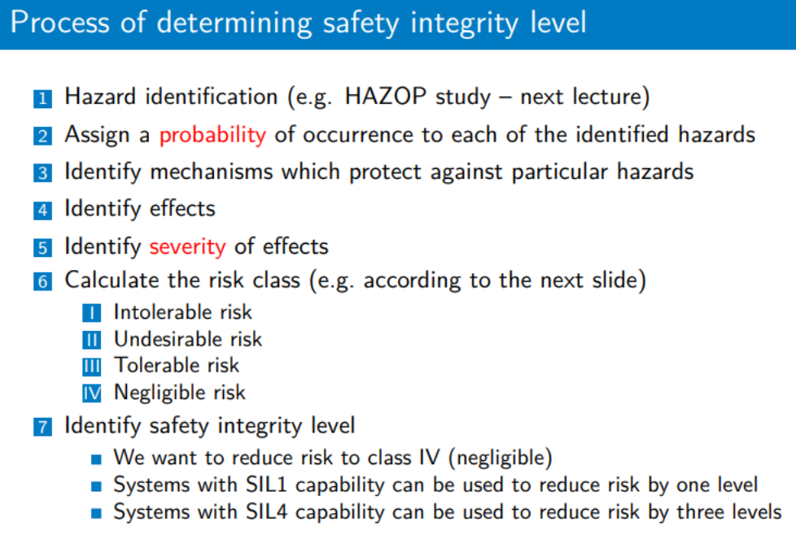
Typy rizik | 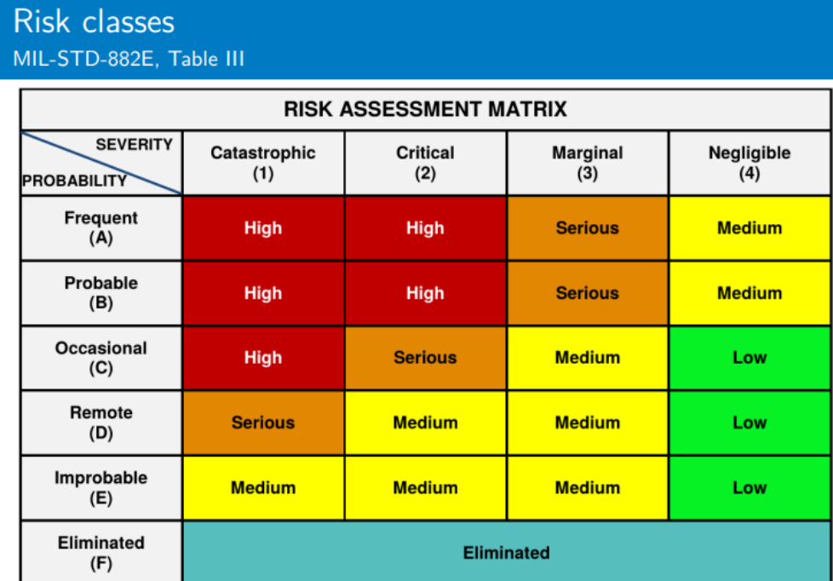
# Rozvrhnutelnost a analýza doby odezvy. Popište různé metody analýzy odezvy systému (např. utilization-based, RTA). Jaký vliv mají na analýzu a její výsledky sdílené zdroje (např. mutexy v aplikaci či operačním systému)? -> projdeme spolu spíše příklady
Utilization-based test rozvrhnutelnosti | U = suma ui; U <= n(2**(1/n) - 1) ? ANO => úlohy rozvrhnutelné na procesoru ui = Ci / Ti pouze podmínka nutná, ale ne dostačující
RTA - response time analysis | Pokud neplatí Utilization-based test => wi^n+1 = Ci + suma přes tásky větší priority ceil( wi^n / Tj ) Cj w^n := w^n+1 řešení: Ri.....nejhorší response time tasku i..... korší než Di => nerozrvhnutelno
# Čím se liší RTOS od obecného operačního systému? Uveďte příklady RTOS
RTOS vs OS | real time OS - řeší deadlines tasků, OS obecně - nutnost logické korektnosti 1+1=2 systém je deterministický - stejný vstup => stejný výstup
Příklady RTOS | VxWorks, Zephyr, RTEMS, Linux od RT patche
# Sdílené zdroje v systémech reálného času. Definujte problém inverze priorit a uveďte několik způsobů jak jej řešit (concurrency-control protocols = priority inheritance, priority ceiling). Porovnejte tyto způsoby mezi sebou.
Prioriy inversion | Task s menší prioritou potřebuje zdroj, který je zamčený taskem s menší prioritou => čeká Mezitím přijde task s střední prioritou => preempce tasku s nízkou => task s nejvyžší teď čeká na oba (a může tak čekat hodně dlouho) možná řešení: priority inheritence, priority ceiling protocol
Priority inheritence | Priorita tasku po zamčení zdroje je taková, jakou má nejvyší na tento zdroj čekající task
Priority ceiling | Priorita tasku po zamčení zdroje je taková, jako nejvetší priorita tasku, který může využívat stejný sdílený zdroj opcp, ipcp

PKS
# Základní funkce opakovače, HUBu, přepínače, mostu a směrovače v modelu RM – OSI. Detailní znalost funkce transparentního mostu/přepínače, MAC tabulky a její plnění, princip učení
Přepínač, most (switch, bridge) | - pracují na spojové vrstvě - zesílení - izolace rámců v segmentech - MAC tabulka - ví kam poslat rámec - schopen paralelně vyhodnocovat / posílat rámce na výstupní porty - funkce: flooding = určení na jakém portu je cílová stanice (zasílání MAC na všechny porty krom vstupního) forwarding = posílání rámce jen správným portem dle MAC tabulky filtering = cílová MAC ze stejného portu jako zdroj? nemá cenu posílat dál
opakovač, hub | - na fyzické vrstvě - jen opakují přijatou informaci - nemají pojem o topologii sítě (opakují všude) - sériově
switch - přepínací režimy | - prořezávání = odešle rámec hned jak je známá cílová adresa (nepozná CRC fail) - fragment free = prořezávání s tím, že se pevně načte 64bajtů - ulož a pošli = nejprve přijme a zpracuje celý rámec, až pak odešle dál
MAC tabulka | - v switchy - MAC adresa => port - plnění pomocí floodingu (když neví kam poslat rámec) - doba stárnutí - pokud stanice nevysílá nějakou dobu, je smazána
# Význam MAC adresy a její struktura, způsoby hledání v MAC tabulce (TCAM).
MAC adresa | - fyzická adresa uzlu v síti - 48 bitů
# Význam kolizní a broadcastové domény v LAN; jaká zařízení a jak ovlivňují velikosti a štěpení obou domén v prostředí datových sítí.
kolizní a broadcastové domény | hodně stanic v LAN => hodně kolizí při broadcastech řešení: - rozdělení LAN na menší celky - broadcastové domény - rozdělení na virtuální VLAN - switch zajišťuje uzavření collision domain - router uzavírá broadcast domain
# Význam VLAN sítí a jak se mění formát Ethernet rámec pro prostředí VLAN sítí (IEEE 802.1Q)
VLAN (PKS) | - virtuální, logická síť v rámci lokální sítě - rozumí ji switch / bridge
Etherenet rámev ve vlan IEEE 802.1Q | - + 4 bajty navíc - ID 802.1Q značky (2bajty), priorita,cfi, vlan ID
přiřazení do vlan | - statické = manuální přiřazení rozhraní switche do vlan - dynamické = dle MAC / IP (radius na routeru)
# Formát IPv4 a IPv6 adresy a jejich zápis
IPv4 (PKS) | - 32 bitů - zápis: 127.0.0.1 (self loop) - [NET_ID, HOST_ID] - rozdělení podle masky
IPv6 (PKS) | - 128 bitů -např: 2001:0718:D454:34D3:1656:8AFF:FE50:6789 - prvních 64 bitů: adresa sítě - posledních 64 bitů - odebereme FFFE, 48 bitů - mac adresa
# Adresové třídy IPv4 (A – D) a umět libovolnou IP adresu do těchto tříd zařadit
IPv4 třídy | - A... range=1.0.0.0 - 127.255.255.255; mask = 255.0.0.0 - B... 128.0.0.0 - 191.255.255.255; 255.255.0.0 - C... 192.0.0.0 - 223.255.255.255; 255.255.255.0 - D... 224.0.0.0 - 239.255.255.255; multicasting
# Účel použití a funkce ARP protokolu.
ARP (PKS) | - protokol síťové vrstvy - znám IP, pomocí ARP zjistím MAC - ARP cache - tabulka IP na MAC
# Znalost konceptu IP masky (její zápis), význam VLSM a CIDR, schopnost určení masky a adresy sítě z požadavků na počet koncových zařízení v IP síti, schopnost návrhu IP adresového prostoru sítě pro konkrétní požadavky na počet koncových zařízení.
Maska sítě | - např. 255.0.0.0 => prvních 8 bitů adresa sítě, zbytek adresa uzlu - musí být tvaru 11111111000000000... jedničky na začátku, pak už jen 0 - popisuje rozdělení sítě do podsítí
CIDR | - 192.168.1.0/24 (24 jedniček z leva v masce) - NEpevná délka adresy sítě a uzlu (na rozdíl od tříd) - standard CIDR (Classless Inter-Domain Routing) je flexibilní a efektivní metoda pro přidělování IP adres a směrování, která umožňuje jemnější řízení velikosti IP adresních bloků, snižuje plýtvání adresním prostorem a zmenšuje směrovací tabulky.
vlsm | - maska variabilní délky - variable length subnet mask
# Znalost algoritmu, podle něhož se IP pakety posílají z koncového zařízení do sítě (např. kdy se použije a nepoužije výchozí směrovač v LAN síti). - https://docs.google.com/document/d/16-OtQoL3FqS-u6uAGdp6sM3bXnswJ0LNEa6YXf73WUs/edit
# Co je výchozí směrovací záznam (default route).
Default route | default route = výchozí směrovací záznam - na konci směrovací tabulky - informace pro směrovač kam poslat pakety, "se kterými si neví rady"
# Směrovací tabulka a důležité údaji v ní obsažené
Směrovací tabulka | IP sítě maska rozhraní IP next hop Metric 212.1.1.0 /24 r2 200.2.2.1 1 200.2.2.0 /24 r1 přímo 8 .... 0.0.0.0 0.0.0.0 r4 147.17.1.1 - - záznamy od nejvyšší masky -> miss - zkusí další záznam - poslední záznam - default route
Tvorba směrovací tabulky | - staticky (manuálně) - dynamicky - RIP
# Přiřazení IP adres sítím v intersíti, přiřazení IP adres pro „bod – bod“ spojení.
Bod Bod spojení - ip adresy | - 2 routery spojeny => "malá síť" - nutné 4 adresy: - adresa sítě - 2* adresa koncového uzle - broadcast
# Struktura Internetu, autonomní systémy, místní propojení ISP, hierarchie ISP.
Interní směrovací protokoly | - směrování uvnitř lokální sítě - RIP, OSPF
Externí směrovací protokoly | - výměna informací mezi ISP - BGP protokol
ISP | ISP = internet service provider (vodafone) - funguje jako AS - autonomní systém - ISP tier 1/2/3 - svět/kontinent/stát
AS | Autonomní systém (např. ISP, univerzita, společnost) AS je skupina IP sítí a směrovačů, které jsou pod společnou správou a mají společné směrovací politiky. - unikátní identifikátor 0-64511 - směrování mezi AS - BGP protokol - síť pod jednou organizací
# Jak funguje program Ping a Traceroute – základní funkce ICMP protokolu v těchto programech.
Ping | - ICMP_ECHO_REQUEST => ICMP_REPLY
Traceroute | - pomocí ICMP paketů hledá cestu k cílovému uzlu - TTL (timetolive) - inkrementace po každém hopu. Po vypršení - chyba - nejseme schopni dorazit na cílovou adresu
ICMP (PKS) | - použití: chybové zprávy o dostupnosti, omezení - pracuje v síťové vrstvě - nezaručuje doručení
# Funkce směrovacího protokolu RIP (plnění tabulky, periodické zasílání zpráv, stabilita).
RIP | RIP = Routing info protocol - metrika: hop count (počet routerů na cestě) - vektorově orientovaný, distribuovaný - Vnitřní směrovací protokol v TCPIP - RIPv2 - rozumí VLSM - sousední směrovače si neustále (po 30s) vyměňují obsahy rip tabulek - přenos pomocí UDP - dlouhá doba konvergence po změně topologie sítě - menší až střední sítě
# Obecná funkce překladu adres a její specifika zvaná NAT (Network Address Translation ) a PAT (Port Address Translation)
private x public adresa | Private se mohou shodovat v různých AS
Výhody překladu adres | - šetření prostoru public adres (více private adres může mít jednu pub) - změna vnitřní adresace bez nutnosti měnit vnější a naopak - bezpečnost
NAT (PKS) | Network address translation - router mění v odchozím směru priv. IP na veřejnou, v příchozím naopak => vznikne záznam v tabulce přiřazených adres. Po době nečinosti zaniká - komunikace musí být zaháajena zevnitř
PAT | - overloaded NAT (Port adress translation) - přetížení adres pomocí TCP / UDP portů => ještě větší šetřeníé adresním prostorem - Mapování vnitřní → vnější > Statický překlad vnitřní privátní IP → na vnější veřejnou > příklad: přiřazení vnější, veřejné IP adresy k interní adrese webovému serveru uvnitř privátní sítě - Mapování vnější → vnitřní > Překlad veřejné IP adresu do prostoru privátních IP adresy > příklad: mapování vnější veřejné IP adresy do vnitřku privátní sítě
ACL | Access control list - filtrování provozu v síti - základní bezpečnost - šetří šířku pásma
ACE | Access list element (řádek) - první shoda v ACL -> permit / deny => záleží na pořadí ACE v ACL - žádná shoda -> na konci implicit deny / permit
# K čemu slouží IGMP protokol, verze IGMP, základní zprávy IGMP
IP multicast | Zdroj generuje 1 datový tok, síť se stará o jeho replikaci - využití: rádio, televize (přes net), VoD, hromadné aktualizace - adresa v rozsahu D třidy - určuje celou skupinu příjemců
IGMP | - Internet Group Management Prototcol - umožňuje koncové stanici registraci k IP multicast skupině a odebírat datový tok -> membership report - zapsání ke skupině -> leave group - opuštění skupiny -> pokud v LAN žádný další odběratel, router maže záznam -> general query - posílaná periodicky přepínačem k vysílači -> Group specific query - router -> LAN po odhlášení - používá ještě někdo tok?
# Detailní funkce PIM-DM a PIM-SM protokolu.
PIM-SM registrace zdroje | 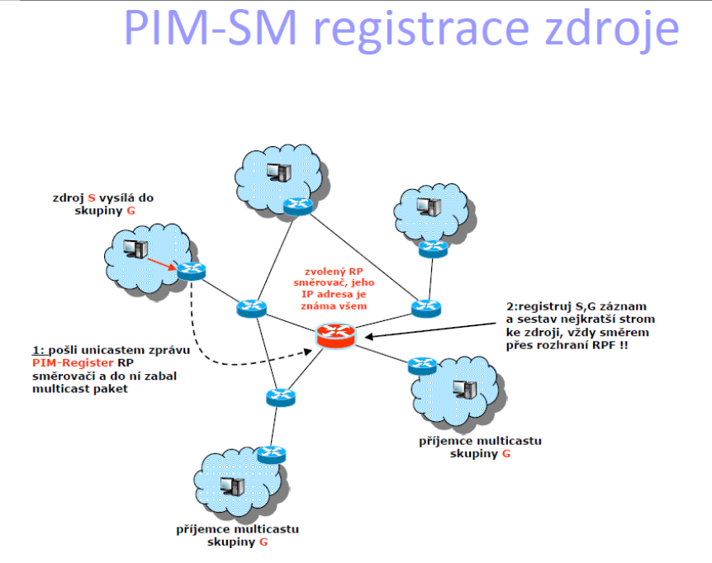
PIM SM | - řídký PIM - vhodný pro síť s mnoho směrovači avšak malým (řídkým) zájmem o odběr toku - Multicast se přenáší do větve stromu pouze na explicitní vyžádání sousedního směrovače - Používá jeden směrovač v sítí jako místo setkání → RP → Rendezvous point → Skrz něj prochází v první fázi veškerý provoz - V okamžiku, kdy PIM-SM směrovač připojený přímo k přijímači obdrží první multicast pakety, nastane druhá fáze PIM-SM, kdy se vystaví nový multicastový distribuční strom od přijímače ke zdroji, protože sdílená cesta přes RP nemusí být optimální (dle metriky nejkratší) pro doručení multicastu
PIM SM sestavení cesty od zdroje k RP | 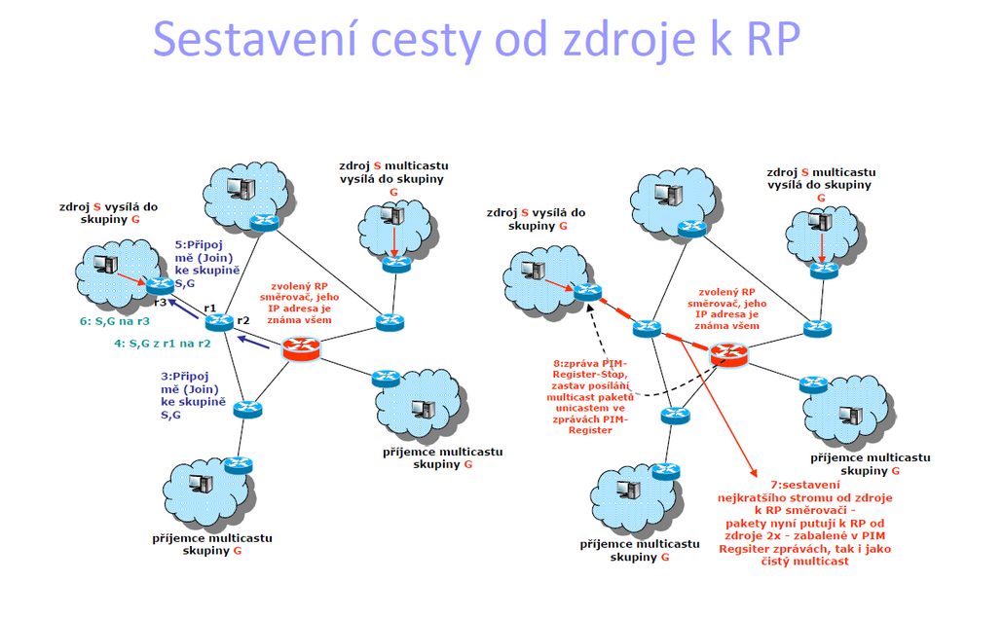
PIM DM funkce | 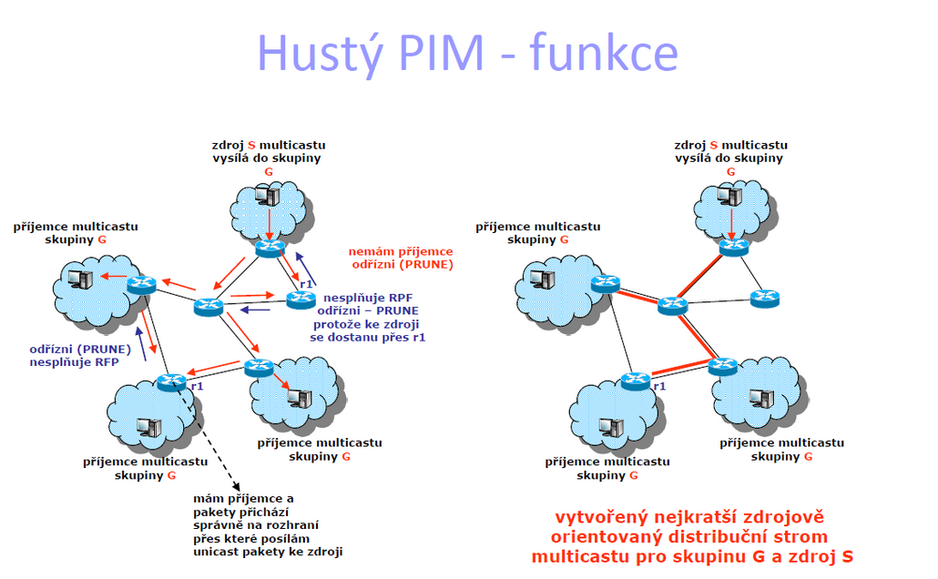
PIM DM | - dense mode PIM (hustý) - vhodný pro síťě, kde jsou zdroje a přijímače blízko u sebe - První směrovač (ke kterému je přímo připojený zdroj multicastu) posílá pakety na všechny své aktivní rozhraní - Směrovač, který nemá připojené k sobě přijímače → pošlou zprávu Odříznutí → Prune → multicast se nebude touto větví dále posílat - Pokud se znovu projeví zájem o odebírání odříznutého multicastu → směrovač pošle směrem ke zdroji Graft→ obnovení posílání
# Model správy a řízení sítě podle ISO, složky správy a řízení.
Správa sítě (Network Management) | postupy jak monitorovat, konfigurovat, spravovat a diagnostikovat síťová zařízení a služby - SNMP protokol - monitorování a řízení síťových zařízení, jako jsou směrovače, přepínače a servery. - Netflow - sběru a analýze dat o provozu sítě, umožňuje správcům sítě monitorovat a diagnostikovat provoz v síti.
Řízení sítě (Network Control) | řízení chování a toku dat v síti (token bucket) OSPF (Open Shortest Path First): Dynamický směrovací protokol, který určuje nejlepší cesty pro přenos dat v síti. BGP (Border Gateway Protocol): Protokol používaný mezi autonomními systémy pro výměnu směrovacích informací na internetu. QoS (Quality of Service): Mechanismy pro řízení kvality služby, které umožňují definovat a upřednostňovat určité typy provozu v síti.
Správa informací (Information Management) | Protokol syslog - ukládání informací o vlastnostech, poruchách a diagnostikách sítě - pomocí UDP
SNMP zprávy | GetRequest: Manažer požádá agenta o získání hodnoty určité proměnné nebo seznamu proměnných. GetResponse: Agent odpoví na požadavek manažera a poskytuje hodnotu proměnné. SetRequest: Manažer požaduje, aby agent nastavil hodnotu určité proměnné na konkrétní hodnotu. Trap: Agent odesílá trap zprávu manažerovi, aby ho informoval o události nebo chybě v síti.
MIB | Management information base (databáse uvnitř SNMP agentů) - stromová struktura - každý objekt unikátní OID
OID | identifikátor objektu v MIB
BER | Basic encoding rules - jedno z možných kódování dat v rámci ASN.1
ASN.1 | ASN.1 je standardizovaný formát popisu datových struktur a objektů, který umožňuje reprezentaci strukturovaných dat nezávisle na platformě.
PAP | Password Authentication Protocol - základní autentizace, jednoduchý autentizační protokol, klient odesílá uživatelské jméno a heslo serveru v plaintextu - náchylný k útokům odposlechu, bez šifrování - v legacy systémech nebo z důvodů kompatibility
CHAP | Challenge Handshake Authentication Protocol - výzva a odpověď: server vyzve klienta k náhodnému řetězci a klient odpoví zašifrovanou hodnotou výzvy a svým heslem. - bezpečnější než PAP - podporuje periodickou reautentizaci
RADIUS | Remote Authentication Dial-In User Service - centralizovaná autentizace: klient-serverový protokol používaný pro centralizovanou autentizaci, autorizaci a účtování (AAA) přístupu k síti. - podporuje nasazení na velké škále s více přístupovými body, routery a přepínači - protokol Rozšiřitelné Autentizační Protokoly (EAP) může být použit s RADIUSem pro podporu různých autentizačních metod, včetně autentizace na základě tokenů a autentizace na základě certifikátů
Kerberos | - silná autentizace: používá symetrickou šifru k poskytnutí silné autentizace - jednotné přihlášení (SSO): Umožňuje jednotné přihlášení na více službách v síti, snižující potřebu opakované autentizace uživatelů - Ticket-based System: Autentizace je založena na lístcích vydávaných důvěryhodným autentizačním serverem, minimalizuje určité typy útoků
802.1x | - kontrola přístupu k síti na základě portů - 802.1x je standard IEEE - Integrace s AAA Servery: Často používána ve spojení s RADIUS servery pro centralizovanou autentizaci a autorizaci přístupu k síti.
EAP | Extensible Authentication Protocol - autentizační rámec, který podporuje různé autentizační metody, včetně hesel, digitálních certifikátů, tokenů a biometriky - umožňující organizacím vybrat nejvhodnější autentizační metodu pro své potřeby.
Autentizace | - proces ověření identity - pomocí CHAP / EAP / 802.1x
Autorizace | - oprávnění přístupu k fyzickým zdrojům
Důvěrnost (confidentiality) | - informace je dostupná pouze autorizovaným subjektům - zajištěno pomocí šifrování (AES / RSA / ECDSA)
Integrita | - schopnost detekce poškození přenášené informace - SHA3
Symetrická šifra | stejný klíč pro šifraci i dešifraci dělí se na: - proudové = zprac. dat po bitech, HW (RC4 - u Ipsec, SSL/TLS) - blokové = zopracováni po blocích, SW (AES)
Asymetrická šifra | 2 klíče - public a private
SSL | Secure Sockets Layer - původním standardem pro zabezpečení komunikace mezi klientem a serverem - SSL byl postupně nahrazen novější verzí TLS
TLS
DTLS | Datagram Transport Layer Security - bezpečnostní vrstva pro UDP (šifrování datového toku) - chrání komunikaci před útoky na fragmentaci, data jsou přenášena v celistvém stavu bez rizika manipulace nebo úprav - VoIP, tunnelování VPN
# Zabezpečení bezdrátových sítí 802.11 - WPA, WPA2, 802.11i.
WPA | wifi protected access - autentizace pomocí EAP - šifra RC4
WPA2 | - používá šifru AES
802.11i | IEEE 802.11i je standard pro zabezpečení bezdrátových sítí Wi-Fi - zahrnuje WPA2, AES, RADIUS
# Certifikáty a certifikační autority.
Certifikát | - Certifikát je digitální dokument, který slouží k ověření identity subjektu nebo entity - zajišťuje důvěrnost, integrity a autenticitu dat - Certifikát obsahuje veřejný klíč subjektu, jeho identifikaci a digitální podpis certifikační autority (CA)
Certifikační autorita | Certifikační autorita (CA) je důvěryhodná entita, která vydává a spravuje certifikáty. - Její úkolem je ověřit identitu a pravost informací o subjektu a následně vydá certifikát obsahující veřejný klíč subjektu spolu s digitálním podpisem CA
Elektronický podpis | - digitální podpis = podpis + certifikát - autenticita: ověření digitálním certifikátem (přenos důvěry) - Integrita: data nebyla změněna po podepsání - nepopiratelnost: bez privátního klíče nelze elektronický podpis vytvořit - časové ukotvení: může obsahovat časové razítko (datum a čas)
Ipsec | Internet protocol security - soubor protoklů pro šifrování, autentizaci, integritu - zahrnuje: bezpečnostní protokoly: AH, ESP výměna klíčů: IKE pomocné databáse
ESP | - šifrování dat, využívá různé šidry - protokol 50 - jako AH + utajení dat
AH | - authentication header - protokol 51, vhodný když není nutné utajovat data - pouze chrání integritu a autentizaci
IKE | Internet key protokol - vyjednání metod auth, šifrování, délky klíčů, výměna klíčů 2 fáze: 1) sestavení bezpečného kanálu 2) vytvoření SA (security association) pro Ipsec relaci, periodická obnova
bezpečnostní asociace (SA) | .= sada bezpečnostních služeb - jednoznačná, jiná pro každý směr komunikace - dojednaná pomocí IKE / ručně
Způsoby dojednávání klíčů | Symetrické Šifrování: - JEDEN společný klíč pro šifrování a dešifrování dat Asymetrické Šifrování: - 2 klíče: veřejný a soukromý. Veřejný klíč je sdílen s ostatními, zatímco soukromý klíč zůstává tajný Diffie-Hellmanův Klíčový Výměnný Protokol: - společný tajný klíč bez předchozího sdílení tajného klíče, vypočítán na základě veřejných parametrů a náhodných čísel generovaných každou stranou Kryptografické Protokoly s Certifikáty: - systém certifikátů a certifikačních autorit (CA), které vydávají digitální certifikáty pro ověření identity Kvantová Kryptografie: - využívá fyzikálních vlastností kvantových částic k vytvoření a distribuci klíčů

NVS
odporový dělič | 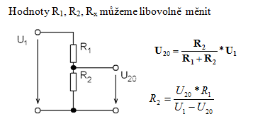
Theveninův teorém | převedeme obvod na U a Ri
zatížený odporový dělič | 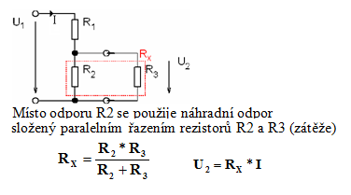
měření proudu ve vestavném systému | Přebíjení kapacit, příčný proud oběma tranzistory NMOS a PMOS v okamžiku změny stavu Čím rychlejší log. obvod CMOS - tím kratší a větší proudové a impulsy
V/A charakteristika diod Si a LED | 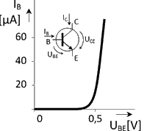 | 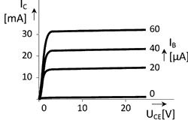
diferenciální (dynamický) odpor | definován jako malá změna napětí dělená změnou proudu při daném pracovním bodě na voltampérové charakteristice diody. klesa s vetsim napetim
bipolární tranzistory a jejich základní vlastnosti | NPN a PNP
tranzistor jako spínač | musí být v saturaci -> největší proud a tedy napětí na výstupu
tranzistory MOS s kanálem N a kanálem P | unipolární, ovládájí se napětím na Gate
prahové napětí | unipolarni: určuje napětí potřebné na gate k vytvoření vodivého kanálu mezi drain a source. bipolarní: Ube = 0.7V
Operační zesilovač (OZ), jeho vlastnosti a použití | 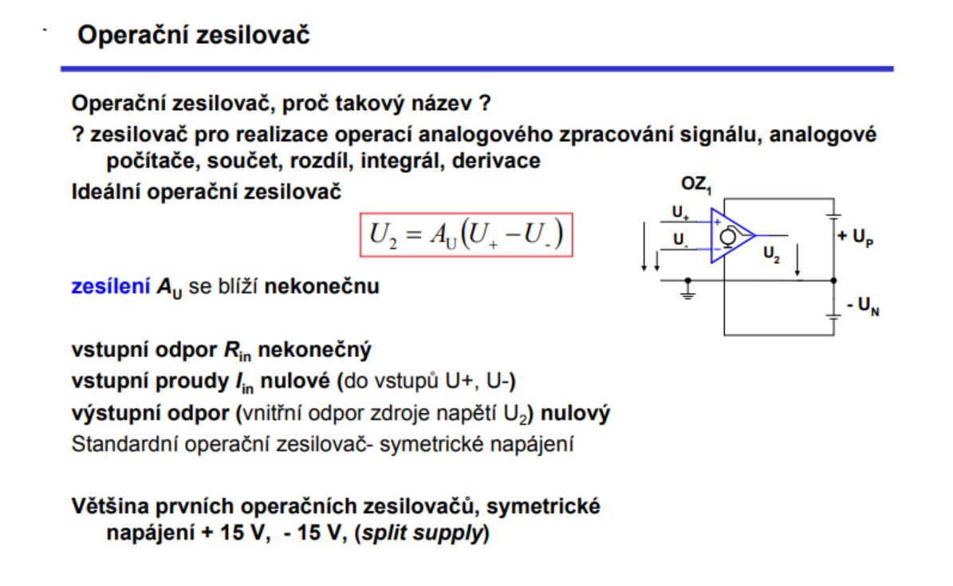
symetrické a nesymetrické napájení OZ | Nesymetrické napájení používá jedno napájecí napětí vůči referenční zemi nebo nule.
neinvertující zesilovač s OZ | 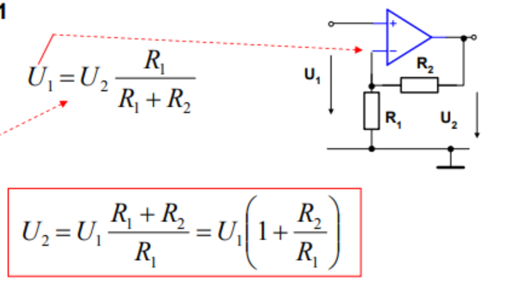
Mikrořadič – microcontroller (MCU) jako logický obvod CMOS, obvyklé vstupní a výstupní na- pěťové úrovně, vstupní napěťová tolerance | 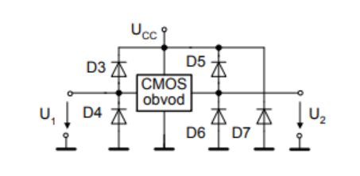
periferie integrované na čipu | GPIO, UART, SPI, IIC Bus,..
MCU s jádrem ARM Cortex M3, základní vlastnosti | - Architektura: RISC 32-bit ARMv7-M. - Paměť: 4 GB adresní prostor. - Vestavěná paměť: Flash a SRAM - Instrukční sada: Thumb-2, kombinuje 16-bitové a 32-bitové instrukce - Registry: 32 bit; R0-R12, R13 (SP), R14(LR), R15(PC), xPSR (Stavový registr programu, flags - N, Z, C, V (overflow), ...) - Nested Vectored Interrupt Controller (NVIC): externí přerušení - Ladící rozhraní: sériové wire debug (SWD) a JTAG. - Memory Protection Unit (MPU): ochrana paměti
GPIO vlastnosti a použití | - brány - GPIO registry(konfigurace, zapnutí hodin) - typy: push-pull, open-drain, floating input - př. čtení tlačítka - floating (high impedance) s vnitřním pull-up rezistorem - alternativní funkce (PWM, I2C, SPI, UART a další) | 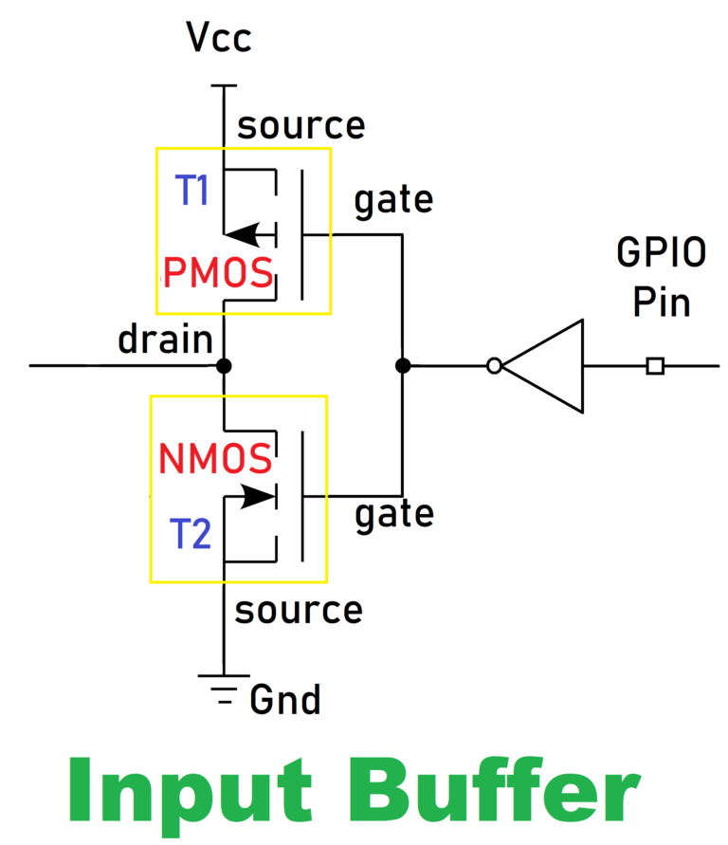 | 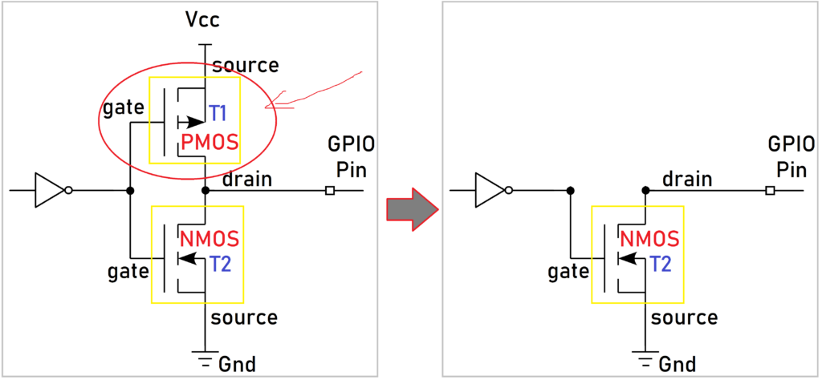
UART vlastnosti a použití | - seriový přenos dat - asynchronní (start a stop bity k synchronizaci) - nastavení: počet dat, baud rate - bits per second, parita, stop bit - omezená rychlost
SPI vlastnosti a použití | - firma Motorola - není sběrnice, ale pouze rozhraní (interface) - synchronní, 4 vodiče, master-slave
IIC Bus vlastnosti a použití | - data sériově po jedné lince, master-slave - 2 vodiče, SCL a SDA - volno = SCL = 1, obsazeno SCL = 0 (clk streching)
Typické řady log. obvodů CMOS používaných ve vestavných systémech (VS), jejich základní vlastnosti | TTL je starší standard s vysokými úrovněmi napětí, které mohou být kompatibilní s některými CMOS sériemi na vysoké úrovni. Bipolarni, nepouziva se HC je CMOS rodina s vysokou rychlostí a nízkou spotřebou energie, vyžaduje úrovňové posuny pro kompatibilitu s TTL na nízké úrovni. HCT je CMOS rodina s vysokou rychlostí, která je kompatibilní s TTL na vysoké úrovni a zachovává TTL úrovně na nízké úrovni. LV je CMOS rodina s nízkým napětím, která často není kompatibilní s TTL a může vyžadovat úrovňové posuny nebo přizpůsobení pro kompatibilitu. HCT může mít pouze typ. napájení + 5 V, HC může mít UCC = 2 až 5 V
dynamický proudový odběr MCU a logických obvodů CMOS. | Dynamická spotřeba energie vzniká při přepínání logických stavů v CMOS obvodech. Kapacitní zátěž se skládá z kapacit vnitřních spojů a vstupních kapacit připojených tranzistorů. I = f * U * sum(C) P = f * U^2 * sum(C)
Blokování napájení MCU a log. obvodů - způsob, důvod, použité součástky | Tlumivka (cívka) v rozvodu napájení – neumožní impulsní proud, úbytek napětí na tlumivce Bypass Kondenzátory (Keramické Kondenzátory) - rychle zmeny napeti Blokovací Kondenzátory (Tantalové a Elektrolytické Kondenzátory)
Podpůrné a dohlížecí bloky MCU | hodinový generátor, Reset, POR, BOR , RTC, Watch Dog,..
hodinový generátor | - generování a distribuci hodinových signálů - vnitřní oscilátory, PLL (Phase-Locked Loop) pro zvýšení frekvence a externí krystaly pro přesnější časování - XTAL (krystalové) oscilátory s externím krystalem obvykle max. 40 MHz,
Reset | - uvedení procesoru do výchozího stavu - zadržení činnosti procesoru - uvedení do výchozího stavu po programové chybě (Watch dog – Reset) - ukončení power down režimu
POR | Power on Reset - pozdrží činnost procesoru při "power on"
BOR | Brown out Reset - pokles napáj. napětí -> zastavení
RTC | - Real Time Clock – hodiny reálného času - funkce: probuzení CPU, alarm, odměřování času, absolutní čas - stálý monitoring (probuzení, odměr, záznam do flash,…) - vstup pro samostatné napájení z baterie
Watch Dog | - časovač, který neustále běží a musí být pravidelně resetován softwarem. Pokud software selže a nezvládne resetovat watchdog, timer vyprší a vyvolá reset - WDI watch dog input, WDO watch dog output
čítačové jednotky v MCU (PWM, „input capture“, output compare,..) jejich funkce a využití | PWM - Generuje signály s proměnlivou šířkou pulzu. - Řízení rychlosti motorů, regulace jasu LED, generování analogových signálů, řízení servomotorů INPUT CAPTURE - Přepis obsahu čítače v okamžiku události do registru „ capture“ - signalizace příznak, přerušení - (analogie – stopky – mezičas – zachytí se čas 1. běž.ale stopky běží dále) - na náběžnou, spádovou nebo jakoukoliv hranu - použití pro měření okamžiků, měření parametrů impulsů, určení střídy Output compare - Porovnání (compare) hodnoty čítače a registru, shoda - příznak, přerušení - případně i změna výstupního stavu nastavit 1 (set), nastavit 0 ( reset) - nebo překlopit (toggle) změnit – negovat minulý stav.
Vstupy a výstupy VS, bloky komunikace s obsluhou ve VS, tlačítka, klávesnice a zobrazovače | - maticová klávesnice = klávesa připojena k matici (řádek, sloupec)
vstupy a výstupy s posuvnými registry | - převedení paralelního vstupu a výstupu na seriový - šetříme dráty na procesoru
ADC, DAC vlastnosti a použití | Rozlišení (Resolution): Určuje počet bitů v digitálním výstupu a přesnost převodu. Rychlost (Sampling Rate): Udává, kolikrát za sekundu je vzorkován analogový signál. Lineární rozsah (Linear Range): Rozsah hodnot, ve kterém ADC poskytuje lineární odpověď. Chyba (Accuracy): Měří, jak přesně ADC převádí analogový signál na digitální.
uveďte a popište způsoby snižování odběru vestavěného systému | - pouze nezbytně vysoké frekvence pro danou část - velikost napájecího napětí - aktivace pouze potřebných částí systému (hodiny) - zapnout bloky pouze na tu dobu, kdy jsou potřeba
Zálohování | - průběžně si ukládat důležitá data do SRAM - Uložení a zachování posledního nastavení přístroje (backup registry)

APO
jak jsou v počítači uložena kladná čísla, příklady používaných přístupů | unsigned int, bin. číslo
jak jsou v počítači uložena celá čísla | signed int, −128 až 127, 1111 -> -1, 1000 = -8, převod: inverze + 1 přímý kód - 0 až 7 -0 až -7 aditivní kód -7 až 7 (souvisi s tim bias u float) doplněk 2 - klasika
jak jsou v počítači uložena reálná čísla | - float, double - standard IEEE 32-bitový float: 1 bit pro znaménko 8 bitů pro exponent 23 bitů pro mantisu konverze: 1. signed bit 2. prevest na binarni čislo 3. normalizovat 4. exp + bias (8 bit = 127) 5. odstran leading one
Nejmenší a největší reálná čísla a jejich přesnosti | samé 0 v exponentu = denormalizované, začíná 0 a exp = (2^(-126)) - blizko nule, zacina 0.B samé 1 v exponentu = +/- nekonečno samé 1 v exponentu a alespon jedna 1 v mantise = NaN max pro 32 bit flaot: (2 − 2^(−23)) × 2^(127)
RISC architektura | - jednoduché a rychlé instrukce, prováděny za jeden cyklus CPU - instrukce mají stejnou délku (obvykle 32 bitů) - přístup k paměti pouze pomocí specifických instrukcí load a store Příklady: ARM, MIPS, RISC-V
CISC architektura | - Zaměřuje se na složitější instrukce, které mohou provádět více operací v jednom cyklu - Velký počet instrukcí, proměnlivá délka. - Menší počet registrů, častější přístup k paměti. Příklady: x86, Intel, AMD
Registry | Registry jsou malé, velmi rychlé paměťové jednotky uvnitř CPU, které slouží k uchovávání dat a adres během vykonávání instrukcí. Počet a druhy registrů se liší podle architektury CPU. General-purpose registers: Univerzální registry pro uchovávání dat a adres. Registry s konkrétními funkcemi: Program Counter (PC): Uchovává adresu následující instrukce k vykonání. Stack Pointer (SP): Ukazuje na vrchol zásobníku. Status Register (SR) nebo Flags Register: Uchovává stavové bity indikující výsledky operací (např. nula, přetečení, znaménko).
formát RISC CPU instrukcí | Instrukce v RISC architektuře mají obvykle pevnou délku (32 bitů) a jednoduchou strukturu. Existují tři hlavní typy instrukcí: R-type (Používají se pro operace mezi registry) I-type (immediate, operace s immediate hodnotami nebo přístup k paměti.) J-type (jump). add $t1, $t2, $t3 => t1 = t2 + t3 lw $t1, 4($t2)
porovnejte jednocyklový procesor a zřetězené zpracování instrukcí, jaké problémy přináší zřetězené zpracování instrukcí a jak to lze řešit | Jednocyklový: provedeny v jednom cyklu, cyklus dlouhý jako nejdelší instrukce (paměť) Pipeline: fetch, decode, execute, memory access, write back Hazardy: - Datove (instrukce závisí na výsledku předchozí instrukce, která není dokončena) - ridici (Vznikají při skokových instrukcích nebo podmíněných větveních, kdy není jasné, která instrukce má být vykonána jako další) - strukturalni (dvě nebo více instrukcí potřebují současně stejný hardwarový zdroj (paměť nebo ALU)) - stall/forwarding. Reseni: - Datove: forwarding hodnot bez zapisu do registru, stall (pozastaveni) - Ridici: Branch prediction, hystereze - strukturalni: změna poradi instrukci, přidaní vice hardwaru
Predikce skoků - jak lze predikovat skoky v programu, jak se přiřadí prediktor k instrukci, | Statická - skákej vždy, nikdy neskákej dynamická - jednobitovy prediktor, dvoubitovy prediktor (hystereze), tabulka prediktorů (Branch History Table, BHT, Udržuje tabulku historie skoků, kde se zaznamenávají výsledky předchozích skoků) - Adresa aktuální instrukce se používá jako index do tabulky prediktorů
co je to spekulativní vykonávání instrukcí | Instrukce jsou vykonávány předem, i když není jisté, zda budou skutečně potřebné
Paměti - hierarchie pamětí, porovnejte cenu, velikost a rychlost | 1. Registry (bajty) 2. Cache paměť (L1, L2, L3) (KB až MB) 3. Hlavní paměť (RAM) 4. Sekundární paměť (SSD, HDD) 5. Vnější paměť (Optické disky, Páskové jednotky, Cloudová úložiště) rychlost, cena klesají a velikost roste
Cache - organizace cache a její velikost | Přímé mapování (Direct Mapped Cache) pamet rozdelena na velikost cache = blok, Každá entry bloku hlavní paměti je mapován na jedno specifické místo v cachi. adresace podle indexu bloku Plně asociativní mapování (Fully Associative Cache) N-cestné asociativní mapování (N-way Set Associative Cache
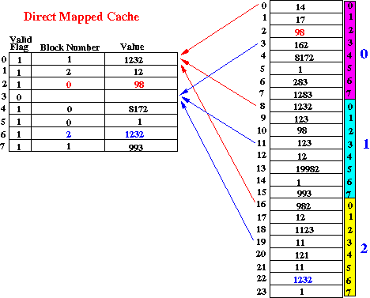
plně asociativní cache oproti n-cestné cachi - výhody, nevýhody, rychlost a velikost. | Plně asociativní mapování Každý blok hlavní paměti může být uložen na libovolném místě v cachi podle tagu Cache musí prohledávat celou svou paměť, aby zjistila, zda je daný blok přítomen. n-cestné cachi tag, set, word id zmensi se pocet entry ktere se musi prohledavat
# n cestna cache
Nahrazeni dat v cachi | FIFO, LRU, LFU, Random
Vstupně výstupní periferie - periferie mapované do paměti | I/O periferie mapovány do stejného adresního prostoru jako běžná paměť. To umožňuje procesoru přistupovat k I/O zařízením pomocí běžných instrukcí pro práci s pamětí.
sériový port | Sériový port je rozhraní, které umožňuje sériovou komunikaci mezi počítačem a periferním zařízením.
sběrnice - sériová/paralelní | Sběrnice je systém, který přenáší data mezi různými částmi počítače, jako je procesor, paměť a periferie. Existují dva hlavní typy sběrnic: sériová (USB, SATA, PCI Express (PCIe)) a paralelní (PCI).
sběrnice PCI | PCI je paralelní sběrnice používaná pro připojení periferních zařízení k počítači. Byla široce používána v 90. letech a počátkem 2000
PCIe | PCIe je moderní sériová sběrnice, která nahradila starší PCI sběrnici. - až několik GB/s. - Moderní grafické karty, SSD disky, síťové karty, rozšiřující karty.
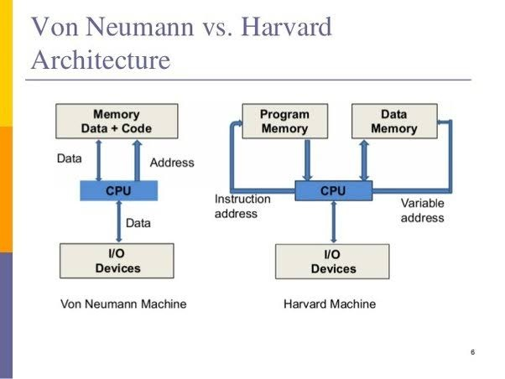
Little a Big endian | RISC - big x86 - little

ALG
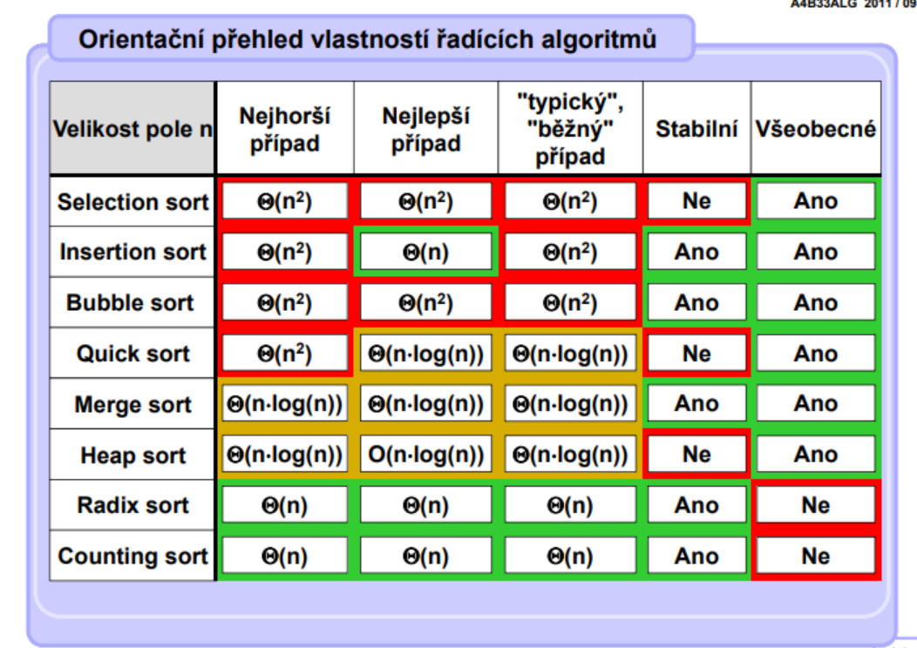
Řád růstu funkcí, asymptotická složitost algoritmu. | horní, dolní, optimální odhad
• Rekurze, Stromy, binární stromy, prohledávání s návratem. | 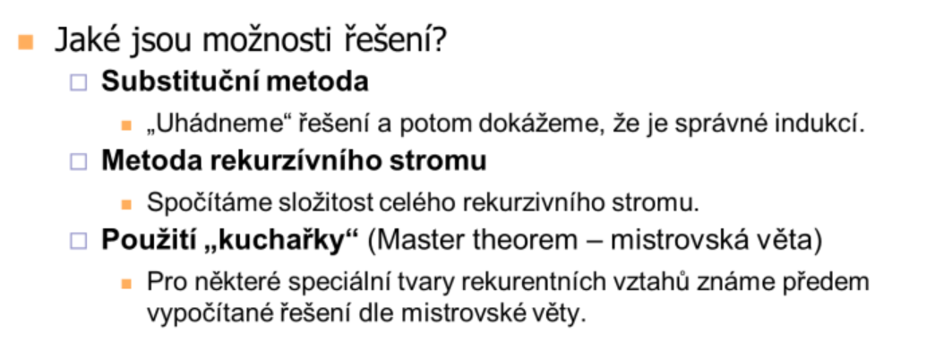
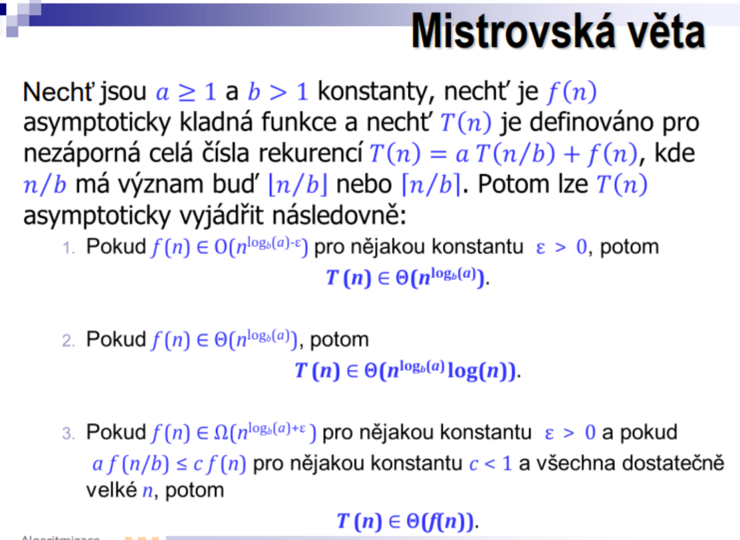
• Fronta, zásobník, průchod stromem/grafem do šířky/hloubky. | BFS, DFS: O(V+E)
Insert Sort | pick next in unsorted, sort - stabilní
Selection Sort | find min in unsorted, swap with first in unsorted - nestabilní
Bubble Sort | prohod sousedy - stabilní
QuickSort | najdi pivot, rozdel podle velikosti vuci pivotu a setrid - nestabilní
Merge Sort | rozdel podle poloviny a setrid polovinu
Halda
Heap Sort | prioritní fronta, pomocí haldy
Radix sort | pomocí pole indexu -> nove poradi
Counting Sort | 1. cetnost 2. cetnost premeni na index posledniho 3. od konce trid
• Binární vyhledávací stromy, AVL a B- stromy
• Dynamické programování, struktura optimálního řešení, odstranění rekurze. Nejdelší spo- lečná podposloupnost, optimální násobení matic, problém batohu.
• Rozptylovací tabulky (Hashing), hashovací funkce, řešení kolizí, otevřené a zřetězené tabulky, double hashing, srůstající tabulky, univerzální hashování.

MA1
# • Maximum, minimum, supremum a infimum množiny reálných čı́sel, jejich existence.
Maximum | Maximum množiny M (max M) je největší prvek množiny M (pokud existuje). (v R neexistuje maximum)
Minimum | Minimum množiny M (min M) je nejmenší prvek množiny M (pokud existuje). (v R minimum neexistuje)
Supremum | Supremum množiny M (sup M) je nejmenší horní mez množiny M (pokud existuje). sup R = inf
Infimum | Infimum množiny M (inf M) je největší dolní mez množiny M (pokud existuje). inf R = -inf
# Pojem funkce, inverznı́ funkce a jejı́ existence. Monotonie a (lokálnı́) extrémy funkcı́ a jejich vyšetřovánı́ pomocı́ derivace. Vlastnosti (monotonie, limity) základnı́ch funkcı́ (mocniny, exponenciálnı́, sinus, kosinus, tangens a k nim inverznı́). Limita funkce, jejı́ jednoznačnost, způsoby výpočtu (součet, rozdı́l, součin, podı́l, l’Hospitalovo pravidlo).
funkce reálných čísel | Zobrazení A → R kde A ⊂ R je neprázdná. A je definiční obor funkce.
prostá funkce | funkce je prostá když pro všechna x1 ≠ x2: f(x1) ≠ f(x2)
inverzní funkce | Pro inverzní funkci platí (g ∘ f)(x) = x, značíme g = f^−1 Funkce má inverzní funkci právě tehdy když je prostá
spojitost | Funkce f je v bodě a ∈ D(f) spojitá, právě když platí lim x → a (f ( x ) = f ( a ))
Věta o extrémech funkce | Každá funkce spojitá na omezeném uzavřeném intervalu nabývá své maximum a minimum na tomto intervalu.
Monotonní funkce | funkce monotonní buď monotóně klesá, nebo roste
limita | Limita L je vlastní a konverguje iff L ∈ R. Jinak limita diverguje. L = +- inf se nazývá nevlastní limita. Limita zleva a zprava se musí rovnat, jinak limita neexistuje
Monotonie | vlastnost, označující, zda je funkce v bodě či na daném intervalu monotónní existuje nějaké okolí U(a) bodu a takové, že pro všechna x v tomto okolí platí: Je-li f ′(x) > 0 uvnitř I pak je f rostoucí v I Je-li f ′(x) < 0 uvnitř I pak je f klesající v I Je-li f ′(x) ≥ 0 uvnitř I pak je f neklesající v I Je-li f ′(x) ≤ 0 uvnitř I pak je f nerostoucí v I Pokud f ′(a) = 0 1. Je-li f ′′(a) > 0, pak f má v a ostré lokální minimum 2. Je-li f ′′(a) < 0, pak f má v a ostré lokální maximum
Rolleova věta (věta o střední hodnotě) | Nechť a < b jsou reálná čísla. Nechť f je funkce spojitá na intervalu a, b a diferencovatelná na (a, b). Jestliže f(a) = f(b), pak existuje c z (a, b) takové, že f ′(c) = 0
# Derivace funkce, jejı́ geometrický význam. Výpočet derivace pro součet, rozdı́l, součin a podı́l funkcı́, složenou funkci. Souvislost derivace se spojitostı́.
Derivace
Geometrický význam derivace v bodě | Směrnice tečny grafu funkce (směrnice = tangens úhlu, který svírá tečna s osou x)
Derivace a spojitost | Jestliže je funkce f diferencovatelná v bodě a, pak je f spojitá v a.
Taylorův Polynom | 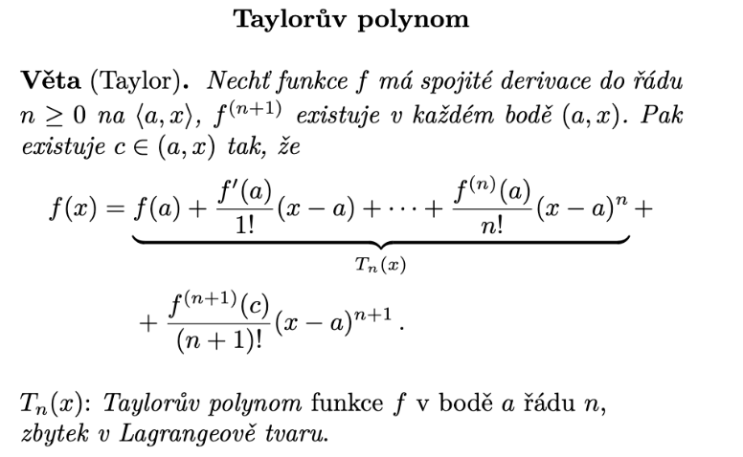
Vyšetření průběhu funkce (návod, ne uplně kartička ano/ne) | 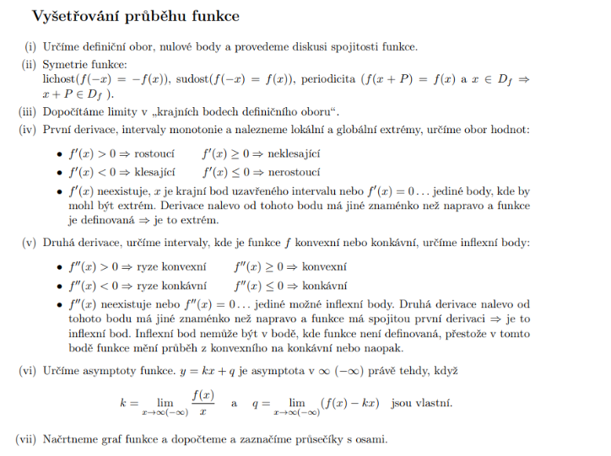
# Neurčitý a určitý integrál, vztahy mezi nimi (Newtonova–Leibnizova formule, primitivnı́ funkce jako určitý integrál s proměnnou hornı́ mezı́). Linearita, integrace per partes, substituce. Integrace mocnin, exp, sin, cos.
Riemannův (určitý) integrál | odpovídá matematickému obsahu oblasti pod grafem f, který je roven geometrickému obsahu částí nad osou x mínus obsah částí pod osou x.
Výpočet určitého integrálu | ∫ b,a f(x) dx = F (b) − F (a)
Nevlastní integrál | - integrační meze jsou nekonečné - a/nebo integrovaná funkce není spojitá v některých bodech integračního intervalu
Neurčitý integrál | .= množina primitivních funkcí integrované funkce neprazna
Primitivní funkce | Funkce F se nazývá primitivní funkce k funkci f na otevřeném intervalu I , pokud F' = f na intervalu I
# Definice čı́selné řady, jejı́ součet. Konvergence, absolutnı́ konvergence a jejich souvislost. Nutná podmı́nka konvergence. Kritéria konvergence (podı́lové, odmocninové, integrálnı́, Leibnizovo).
řada konverguje | posloupnost částečných součtů sn koverguje k reálnému číslu
řada konverguje absolutně | posloupnost částečných součtů v absolutní hodnotě sn koverguje k reálnému číslu
řada diverguje | posloupnost částečných součtů sn koverguje k +- inf
Nutná podmínka konvergence | Jestliže řada ∑ a_k konverguje, pak nutně posloupnost {a_k} konverguje k 0.
geometrická řada | součet členů geometrické posloupnosti. Konverguje pro |q| < 1
integrální kritérium
odmocninové kritérium
podílové kritérium
Leibnitzovo kritérium

OPT
Přibližné řešení lineární soustavy ve smyslu nejmenších čtverců, normální rovnice. | Metoda nejmenších čtverců je matematicko-statistická metoda používaná zejména při zpracování nepřesných dat (typicky experimentálních empirických dat získaných například měřením). Metoda je v základní podobě určená pro řešení nekompatibilních soustav lineárních rovnic (v obecnější podobě hovoříme o nelineární metodě nejmenších čtverců), díky čemuž je fakticky ekvivalentní tzv. lineární regresi. Řešme nehomogenn soustavu linearnch rovnic Ax = b A je matice o rozměrech m × n a soustava má řešení právě tehdy, když b ∈ rngA, jinak je soustava přeurčená (typicky, když m>n, víc rovnic než neznámých) V našem případě řešíme přeurčenou soustavu, tedy hledáme takové x, že vzdálenost mezi body Ax a b je co nejmenší, tedy: min{||Ax-b|||x ∈ R n } Místo normy klidně můžeme minimalizovat její čtverec: ||Ax-b| | 2 1.1 Použití na regresi: Regrese je modelování zavislosti proměnné y ∈ R na proměnné t ∈ T regresn funkcí y = f(t, x), která je známá, až na parametry x ∈ R n Je dán soubor dvojic ( t i , y i ) , i = 1, ... ,m, kde měření y i ∈ R jsou zatížena chybou. Úkolem je najít parametry x, aby y i f(t i , x). Podle metody nejmensch ctvercu tedy resme. min x ∈ R n ∑ m i=1 (f( t i ,x ) - y i ) 2
Normální rovnice nejmenších čtverců | minx∈Rn ‖Ax − b‖2
Ortogonální projekce na podprostor a její matice (ortogonální projektor), vzdálenost bodu od podprostoru. | projekce P = UU.T vzdálenost ||I-P||
Řešení nedourčené lineární soustavy s nejmenší normou. | přeurčená (nemá řešení) nedourčená (více řešení)
Pseudoinverze. | levá pseudoinverze ((A.T*A)^(-1))*A.T
Vlastní čísla a vektory reálné symetrické matice, její spektrální rozklad.
Kvadratické formy na Rn: definitnost, diagonalizace spektrálním rozkladem, minima a maxima.
Kvadratické funkce na Rn: doplnění na čtverec, minima a maxima.
Optimální proložení bodů podprostorem (PCA).
Nejbližší matice nižší hodnosti (low-rank approximation).
Singulární rozklad matice (SVD).
Globální a lokální extrémy funkce na podmnožině Rn: definice, příklady, volné a vázané extrémy. | 2.1 Volné extrémy V tomto případě hledáme lokální extrémy funkce. Máme dva důležité typy bodů: 1. stacionární bod - bod, kde je funkce diferencovatelná a všechny parciální derivace jsou nulové. 2. kritický bod - bod, který je buď stacionární nebo v něm není funkce diferencovatelná. 2.1.1 Podmínka prvního řádu Všechny kritické body jsou podezřelé z volného lokálního extrému. 1 Když počítáme příklad nejdříve uděláme všechny parciální derivace, následně je položíme rovny nule a vyřešíme soustavu rovnic => kritické body 2.1.2 Podmínky druhého řádu - f má v bodě x ostré lokální minimum [maximum] na X právě tehdy, když Hessova matice druhých derivací f''(x) je pozitivně - 2 - V příkladech hledáme vlastní čísla matice, když jsou všechna > 0, pak je poz. def. - [negativně - 3 - V příkladech hledáme vlastní čísla matice, když jsou všechna < 0, pak je neg. def. - ] definitní. - Je-li f''(x) indefinitní - 4 - V příkladech hledáme vlastní čísla matice, když existuje vlastní číslo, které < 0 a zároveň existuje vlastní číslo, které >0, pak je matice indefinitní - , nemá f v x lokální minimum ani lokální maximum na X. - Je-li f''(x) pozitivně [negativně] semidefinitní, nevíme o tomto bodě jestli je minimem, maximem nebo ani jedno z toho. 2.2 Vázané extrémy V tomto případě hledáme lokální extrémy funkce za určité podmínky dané nejčastěji jinou funkcí nebo funkcemi. 2.2.1 postup Extrémy hledáme za pomoci lagrangeových multiplikátorů λ , řešíme rovnici: f'( x ) + λ g'( x ) = 0 T 5 Tedy v praxi si napíšeme zadání a podmínky si převedeme do tvaru, kdy je na jedné straně rovnice nula a roznásobíme je λ 1 až λ n , tento výraz se nazývá Lagrangeova funkce, ze které spočítáme první derivace a vyřešíme soustavu rovnic, z níchž dostaneme body podezřelé z extrémů. (zjištění druhu extrému je podle skript i wernera složité a v OPT vůbec nebylo)

Volné lokální extrémy diferencovatelných funkcí: podmínky prvního a druhého řádu, numerické iterační metody (gradientní a Newtonova, Gauss-Newtonova a Levenberg-Marquardtova).

gradientní iterační metoda
Newtonova iterační metoda
Gauss-Newtonova iterační metoda
Levenberg-Marquardtova iterační metoda
Lokální extrémy diferencovatelných funkcí vázané rovnostmi: podmínka prvního řádu, pojam Lagrangeovy funkce a Lagrangeových multiplikátorů.

Úloha lineárního programování (LP): různé tvary úloh LP a jejich převody
typická použití LP | scheduling, jídelníček
přibližné řešení přeurčených soustav v 1-normě a max-normě. | mannhaton norma (p = 1) euklidova norma (p = 2) čebišova norma (p = inf) (x - a)^p
Konvexní množiny | Množina X ⊆ Rn se nazývá konvexní, jestliže x ∈ X, y ∈ X, 0 ≤ α ≤ 1 =⇒ (1 − α)x + αy ∈ X.
Konvexní mnohostěn | Konvexní mnohostěn (krátce jen mnohostěn, angl. polyhedron) je průnik konečně mnoha uzavřených poloprostorů. Je to tedy množina X = { x ∈ Rn | aiT x ≥ bi ∀i = 1, . . . , m } = { x ∈ Rn | Ax ≥ b }, kde a1T , . . . , amT ∈ Rn jsou řádky matice A ∈ Rm×n a b1, . . . , bm ∈ R jsou složky vektoru b ∈ Rm. | 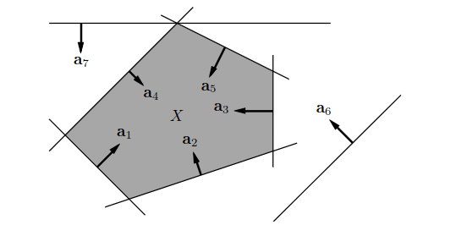
Extremální body konvexního mnohostěnu | Bod x ∈ X se nazývá extremální bod konvexní množiny X, jestliže neexistují dva různé body z X takové, že x je střed úsečky spojující tyto dva body, tj. jestliže platí implikace x1, x2 ∈ X, x = 1/2 (x1 + x2) =⇒ x1 = x2. | například vrcholy mnohostěnu, obvod kruhu
Opěrná nadrovina | Nadrovina, která obsahuje množinu X v jednom ze svých dvou poloprostorů a má s množinou X neprázdný průnik. průnik dim 0 -> vrchol průnik dim 1 -> hrana průnik dim N-1 -> faseta (pro dim 2 tedy hrana)
Věta o slabé dualitě | Nechť x je přípustné primární řešení a y přípustné duální řešení. Pak cT x ≥ bT y. --> Nechť x je přípustné primární řešení a y je přípustné duální řešení. Nechť cT x = bT y. Potom x je optimální pro primární úlohu a y je optimální pro duální úlohu.
Věta o komplementaritě
Věta o silné dualitě | Primární úloha má optimální řešení, právě když má duální úloha optimální řešení. Má-li primární úloha optimální řešení x a duální úloha optimální řešení y, pak cT x = bT y. --> Věty o slabé a silné dualitě mají jasnou interpretaci: pro přípustná x a y není hodnota duální účelové funkce nikdy větší než hodnota primární účelové funkce a tyto hodnoty se potkají ve společném optimu
Konvexní funkce | Funkce f : Rn → R je konvexní na konvexní množině X ⊆ Rn, jestliže x ∈ X, y ∈ X, 0 ≤ α ≤ 1 =⇒ f ((1 − α)x + αy) ≤ (1 − α)f (x) + αf (y). Operace zachovávající konvexitu funkcí: 1) nezáporná lineární kombinace 2) součet funkcí 3) maximum
Epigraf a subkontura | Epigraf funkce je množina { (x, y) ∈ Rn+1 | f (x) ≤ y }. Subkontura1 výšky y je množina { x ∈ Rn | f (x) ≤ y }. --> Funkce je konvexní, právě když její epigraf je konvexní množina. Každá subkontura konvexní funkce je konvexní množina.
Konvexní funkce, podmínka prvního řádu | Diferencovatelná funkce f : Rn → R je konvexní na otevřené konvexní množině X ⊆ Rn, právě když x, y ∈ X =⇒ f (y) ≥ f (x) + f ′(x) (y − x). --> Taylorův polynom prvního řádu funkce f v každém bodě x ∈ X je všude (tj. pro každé y) menší nebo roven funkci f --> Nechť funkce f : Rn → R je diferencovatelná v bodě x ∈ Rn a konvexní. Jestliže f ′(x) = 0, pak x je globální minimum funkce f.
Konvexní funkce, podmínka druhého řádu | Dvakrát diferencovatelná funkce f : Rn → R je konvexní na otevřené konvexní množině X ⊆ Rn, právě když v každém bodě x ∈ X je Hessova matice f ′′(x) positivně semidefinitní.
Úloha konvexní optimalizace | účelová funkce je konvení a omezujicí podmínky tvoří konvexní množinu

